Инфографика
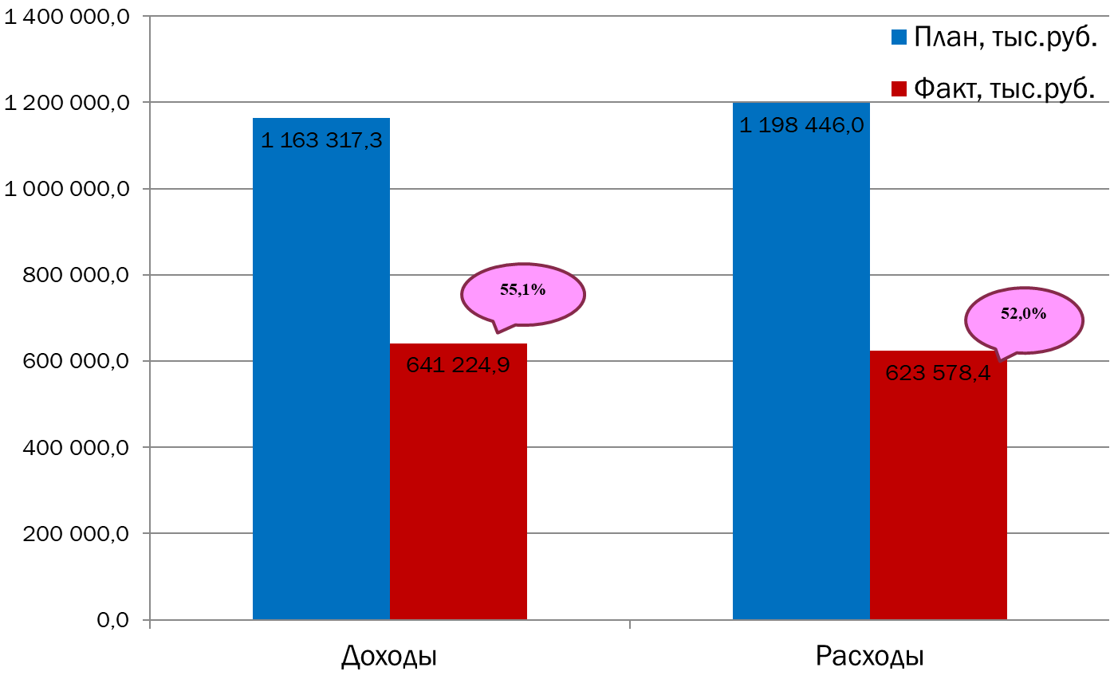
Текущее исполнение городского бюджета на 01.08.2023 г.

